界面和功能
基础功能界面布局 |  | 规则描述

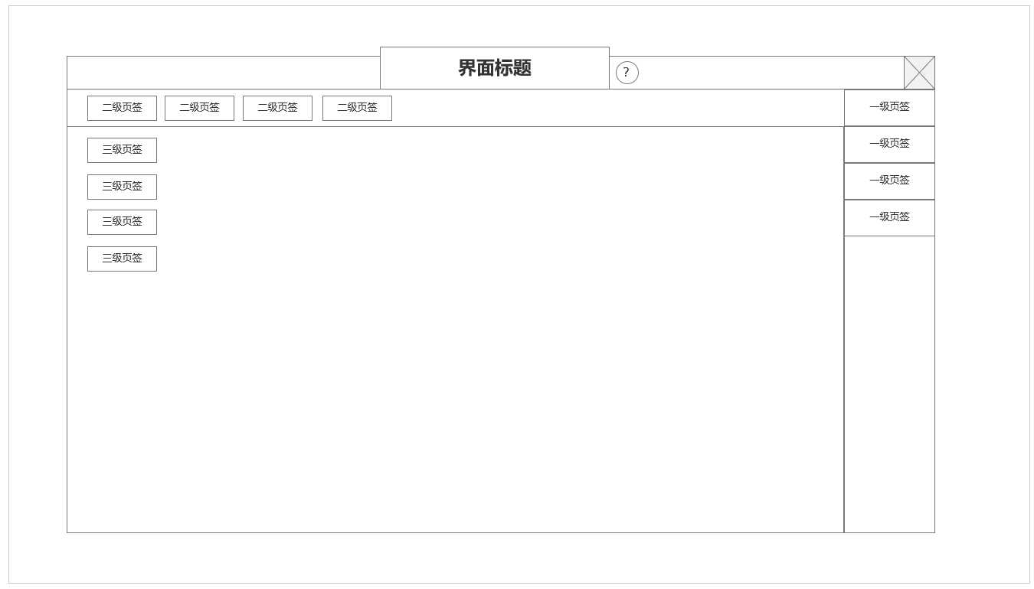
 | 一级界面样式
 |  |  | 一级界面样式规则
 |  |  | ▶ | 标题放置在界面上方正中间，关闭按钮放置在右上角
 |  |  | ▶ | 需要说明按钮的功能说明按钮固定与标题右侧
 |  |  | ▶ | 1级主功能页签放置在界面右侧外部单独按钮
 |  |  | ▶ | 2级功能页签放置在界面上方，从左往右，页签如果很多，也可以做左右滑动
 |  |  | ▶ | 3级页签放置在界面左方，从上到下，页签如果很多，也可以做上下滑动
 |  |  | ▶ | 2，3级页签可做灵活处理，比如某功能不需要2级页签，但有3级页签，根据功能实际需要来定

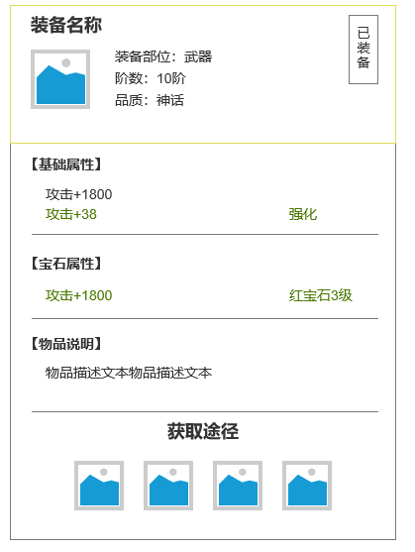
 | 常规装备TIPS |  | 常规装备TIP规则
 |  |  | ▶ | 显示装备图标，部位，阶数，品质
 |  |  | ▶ | 如是已装备的图标，显示装备标签
 |  |  | ▶ | 显示装备基础属性，强化类培养的额外属性显示在基础属性下方，以绿字显示
 |  |  | ▶ | 其他装备培养根据培养类型，单独创建条目，依次显示在
 |  |  | ▶ | 显示物品说明
 |  |  | ▶ | 显示获取途径，获取途径以功能图标形式显示

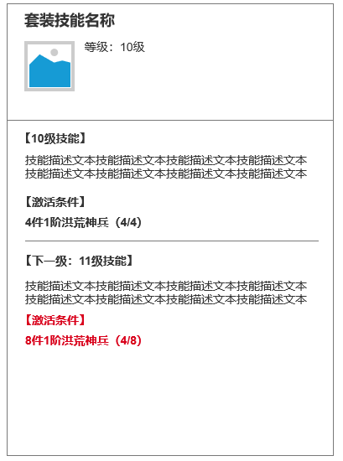
 | 洪荒装备套装技能TIPS |  | 洪荒装备技能TIP规则
 |  |  | ▶ | 点击洪荒装备界面的套装技能，显示该tips信息
 |  |  | ▶ | 显示套装技能名称，等级
 |  |  | ▶ | 显示当前等级技能描述及激活条件
 |  |  | ▶ | 显示下一级技能名称，等级
 |  |  | ▶ | 显示下一级等级技能描述及激活条件

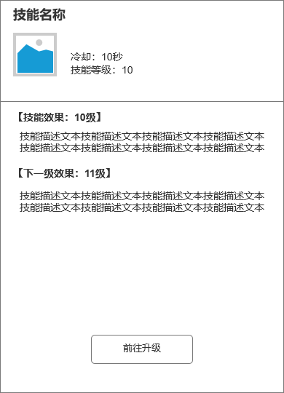
 | 常规技能TIPS |  | 常规技能TIP规则
 |  |  | ▶ | 显示技能名称，等级
 |  |  | ▶ | 显示当前等级技能描述
 |  |  | ▶ | 显示下一级技能名称描述

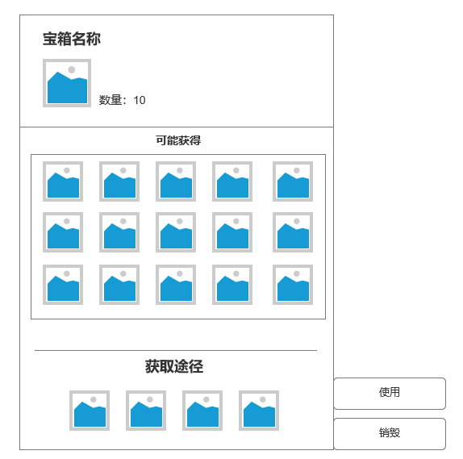
 | 宝箱道具TIPS |  | 宝箱道具TIPS规则
 |  |  | ▶ | 显示宝箱名称，数量
 |  |  | ▶ | 开启宝箱可能获得道具
 |  |  | ▶ | 获取途径：以图标形式显示
 |  |  | ▶ | TIPS右侧显示使用按钮及销毁按钮

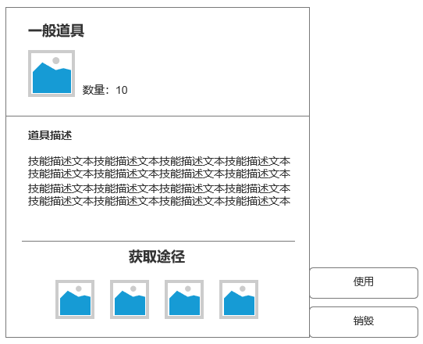
 | 可使用道具TIPS |  |  | 常规道具TIPS规则
 |  |  |  | ▶ | 显示持有道具名称，数量
 |  |  |  | ▶ | 显示道具描述或功效
 |  |  |  | ▶ | 获取途径：以图标形式显示
 |  |  |  | ▶ | TIPS右侧显示使用按钮及销毁按钮

 | 参考界面

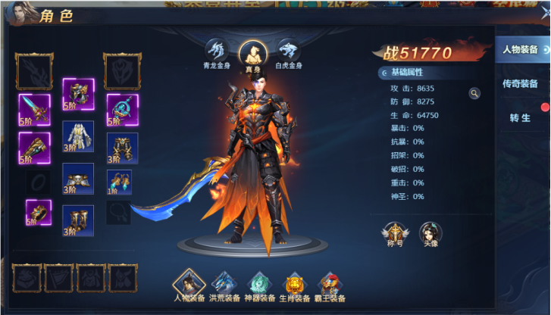

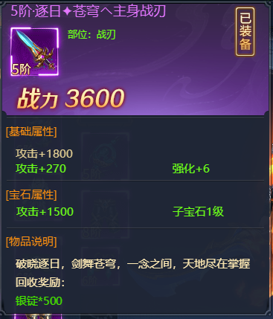

 | 独立弹窗tips
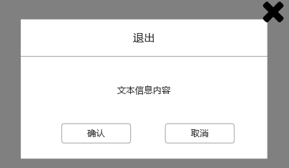

 | 副本左侧信息界面tips
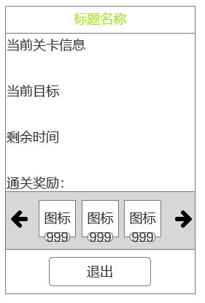

 | 副本胜利/失败tips
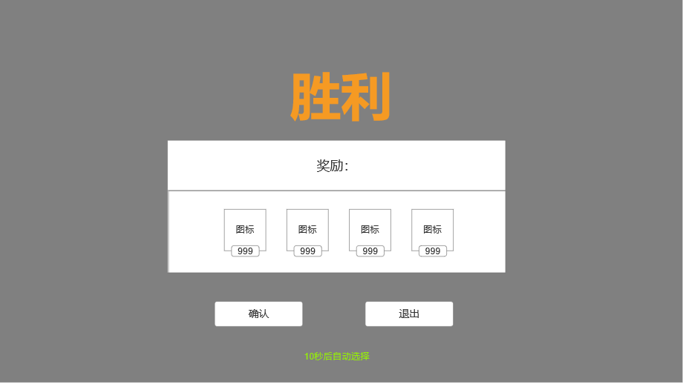

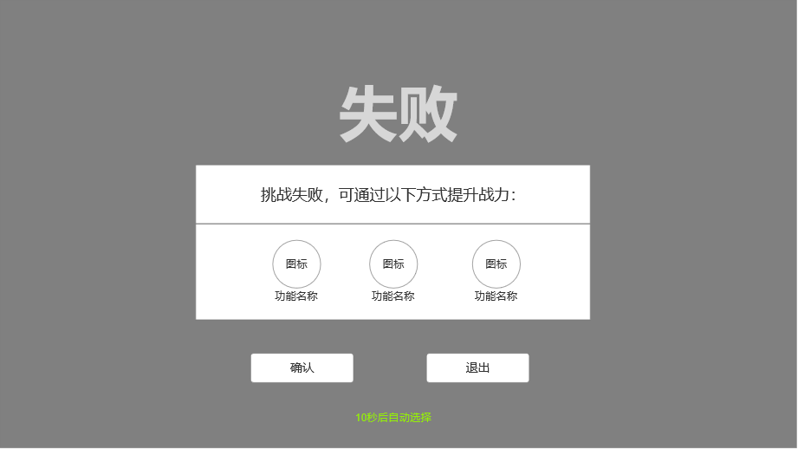

 | 快捷使用小窗口tips
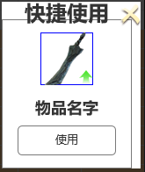

 | 死亡复活tips

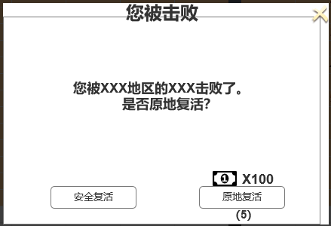

 | 快捷获取tips

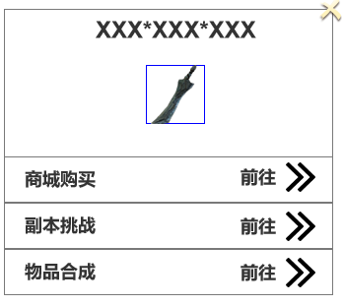

 | 三种颜色通用按钮tips

功能美需
UI需求

 | 序号 | 类型 | 对应界面 | 内容 | 功能需求 | 策划建议 | 参考图
 | 1 | UI
 | 2 | UI
 | 3 | UI
 | 4 | UI
 | 5 | UI
 | 6 | UI
 | 7 | UI
 | 8 | UI
 | 9 | UI
 | 10 | UI
 | 11 | UI
 | 12 | UI
 | 13 | UI
 | 14 | UI
 | 15 | UI
 | 16 | UI
 | 17 | UI
 | 18 | UI
 | 19 | UI

背景图需求

 | 序号 | 类型 | 对应界面 | 内容 | 功能需求 | 策划建议 | 参考图
 | 1 | 2D原画
 | 2 | 2D原画
 | 3 | 2D原画
 | 4 | 2D原画
 | 5 | 2D原画
 | 6 | 2D原画

道具图标需求

动效需求

 | 序号 | 类型 | 内容 | 描述 | 功能需求 | 策划建议 | 参考图

其他 （ICON，模型，表情等）

 | 序号 | 类型 | 对应界面 | 内容 | 功能需求 | 策划建议 | 参考图
 | 1 | ICON | 主界面 | 主界面代表技能功能的入口图标 | 主界面代表技能功能的入口图标 |  | 

